packing info send for approval
吊牌吊粒订购信息
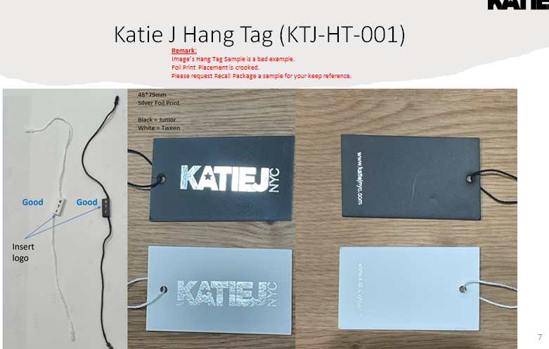

 |  | 订单数 | 实际订购数
 | 黑色挂牌： | 177 | 200
 | 黑色挂绳： | 177 | 200

 | 白色挂牌： | 1090 | 1125
 | 白色挂绳： | 1090 | 1125

 | 日期：2024.4.11

